Tema 7
Volver a Temario
 | TEMA | 7
 | ASUNTO | IMPORTADOR ADMINISTRADOR
 | PRIORIDAD | ALTA

 | Tema reportado por varios Cliente cuando hemos ido a demostraciones

 | Que exista un Importador de Empresas

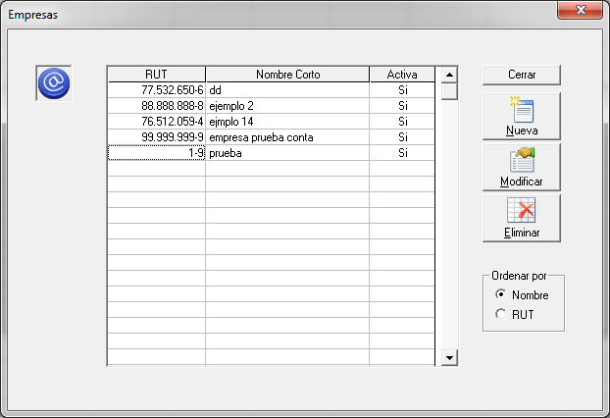

 |  |  | RUT | Alfa Númerico | Obligatorio | Validar RUT
 |  |  | NOMBRE | Alfa Númerico | Obligatorio | Maximo 150 caracteres
 |  |  | ACTIVA | Texto | Obligatorio | S es SI, N es NO

 |  |  | Consideraciones
 |  |  | 1° | Validar RUT
 |  |  | 2° | Combinación RUT y Nombre es unica

 |  |  | Evaluación
 |  |  | 1° | Evaluar otros datos a importar para que se
 |  |  |  | vayan directamente a LP Contabilidad

 |  |  | 2° | Igualar a la importación que existan en LP Remuneraciones

 |  |  | FW: Como ya les dije, y ustedes saben, Remuneraciones es distinto de Contabilidad. Los datos de la empresa están en cada año.
 |  |  | Al importar las empresas, sólo se pone el RUT y el nombre corto.
 |  |  | El cliente luego debe crear el primer año y el sistema puede traer los datos de la empresa desde HR. Sólo para la empresa cuyo año se está creando.

 |  |  | Respuesta VM - KC 07.10
 |  |  | 1° Franca pero ¿Se puede implementar el tema?

